상품제안서
플라이토 노멀 인테리어 무소음 벽시계30cm | 상품코드: S46556

 |  |  |  |  |  |  | 02-713-8555 | www.synergygift.co.kr
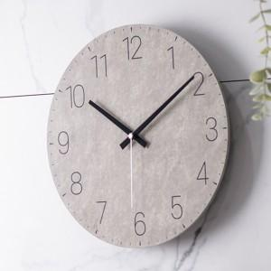 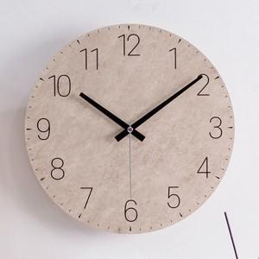 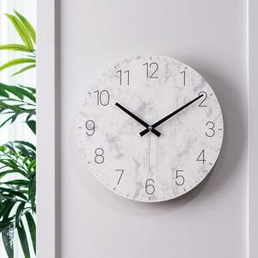

【상세/제작정보】

【인쇄/포장옵션】 | 실크 / 포장지포장

【공급단가】 | 수량 | 20~ | 100~ | 300~ | 500~ | 1,000~
*VAT별도 | 단가 | 14,500원 | 13,100원 | 12,600원 | 12,400원 | 12,100원

【상품 URL】 | https://www.synergygift.co.kr:443/src/goods_detail.php?gdno=46556

